상품제안서
PGA 190g 프리미엄 호텔타올 4P(소) | 상품코드: S08196

 |  |  |  |  |  |  | 02-713-8555 | www.synergygift.co.kr
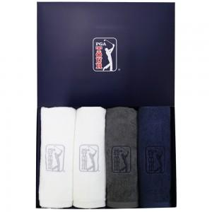

【상세/제작정보】

【인쇄/포장옵션】 | 실크, 자수 / 포장지포장

【공급단가】 | 수량 | 20~ | 50~ | 100~ | 300~ | 500~
*VAT별도 | 단가 | 26,650원 | 26,240원 | 25,620원 | 24,600원 | 23,570원

【상품 URL】 | https://www.synergygift.co.kr:443/src/goods_detail.php?gdno=2845

